Начисление опыта сверх максимал
Опыт продолжается начисляться после достижения максимального уровня (20)

Окружение: | win 11; chrome 133.0.6943.127 | Автор: | Кирилл
Версия: | test_builds 2025_01_31_18_07 | Ответственный:
Приоритет: | Medium
Шаги Воспроизведения
1.Открыть меню отношений.
2.Выбрать персонажа с 20 уровнем дружбы.
3.Выбрать любой доступный подарок.

Фактичесикй результат
Опыт продолжает начисляться, хотя уровень остается 20. Это создает впечатление, что возможен 21 уровень, которого в игре нет.

Ожидаемый результат
После достижения уровня 20 начисление опыта прекращается. В интерфейсе отображается уровень 20 как максимальный, с соответствующим уведомлением (например, "Максимальный уровень достигнут") и без накопления дополнительного опыта.
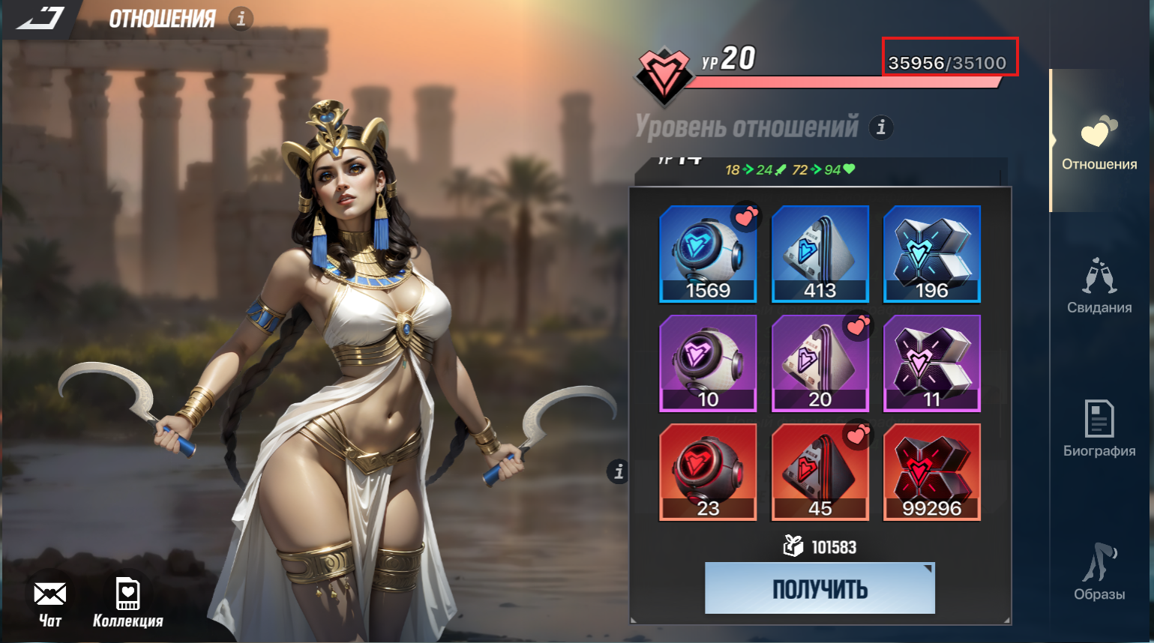 Вложения:

Выделение уровня отношений в ме
Некорректное выделение уровня отношений в меню наград

Окружение: | win 11; chrome 133.0.6943.127 | Автор: | Кирилл
Версия: | test_builds 2025_01_31_18_07 | Ответственный:
Приоритет: | Low
Шаги Воспроизведения
1.Открыть меню отношений.
2.Выбрать персонажа с текущим уровнем дружбы 20.

Фактичесикй результат
В меню наград отображается и выделен уровень 18, хотя текущий уровень дружбы персонажа — 20. Визуально выглядит так, будто прогресс "застрял" на уровне 18, хотя фактически уровень достиг 20. Это может вводить игрока в заблуждение.

Ожидаемый результат
После достижения 20 уровня опыт больше не должен начисляться, так как это максимальный уровень.
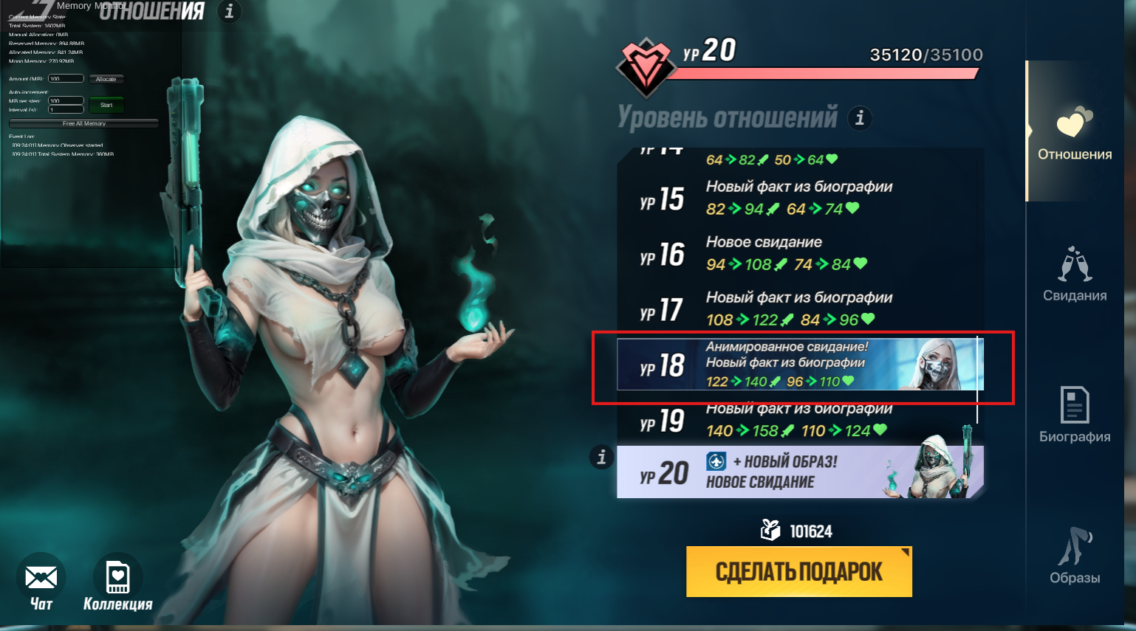 Вложения:

